WebLogic起動状態確認手順(管理コンソール)
システム名 |  |  |  | ASWツアー国内 |  |  | ドキュメント名 | WebLogic再起動手順 |  |  |  |  | フェーズ | 詳細設計 | 版 | 1.0.0
設計書種別 |  |  |  | WebLogic起動状態確認手順(管理コンソール) |  |  | ID |  | 名称 |  |  |  | 作成日 | 2017-02-11 | 作成者 | NSSOL平松
 |  |  |  |  |  |  |  |  |  |  |  |  | 更新日 |  | 更新者

 | ■実施シーン
 |  | WebLogicの起動状態を確認する場合

 | ■作業の前提
 |  | 特になし

 | ■環境
 |  | 開発環境

 | WebLogic起動状態確認手順 |  |  |  |  |  |  |  |  |  |  |  |  |  |  |  | ﾁｪｯｸ
 |  | 【アクセス/アカウント(認証GW)ログイン】
 |  | ・WebLogic管理コンソールに接続する。 |  |  |  |  |  |  |  |  |  |  |  |  |  |  | □
 |  |  | URL |  | https://10.39.230.21:7080/ATDconsole

 |  | ・SSH認証画面でアクセス/アカウント(認証GW)のユーザーIDとパスワードを入力し「OK」を押下する。 |  |  |  |  |  |  |  |  |  |  |  |  |  |  | □
 |  |  | ユーザID |  |  | アクセス/アカウント(認証GW)の個人ユーザID
 |  |  | パスワード |  |  | アクセス/アカウント(認証GW)の個人パスワード

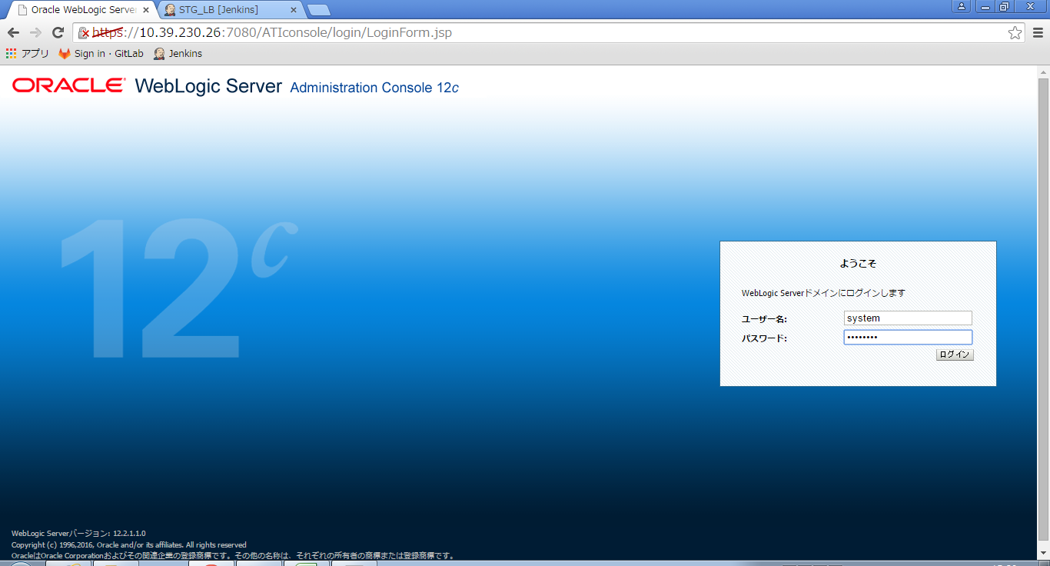
 |  | 【管理コンソール ログイン画面】
 |  |  |  |  |  |  |  |  |  | ・WebLogic管理コンソールのログイン画面に遷移することを確認する。 |  |  |  |  |  |  | □

 |  |  |  |  |  |  |  |  |  | ・ユーザ名とパスワードを入力し、「ログイン」ボタンを押下する。 |  |  |  |  |  |  | □
 |  |  |  |  |  |  |  |  |  |  | ユーザ名 | system

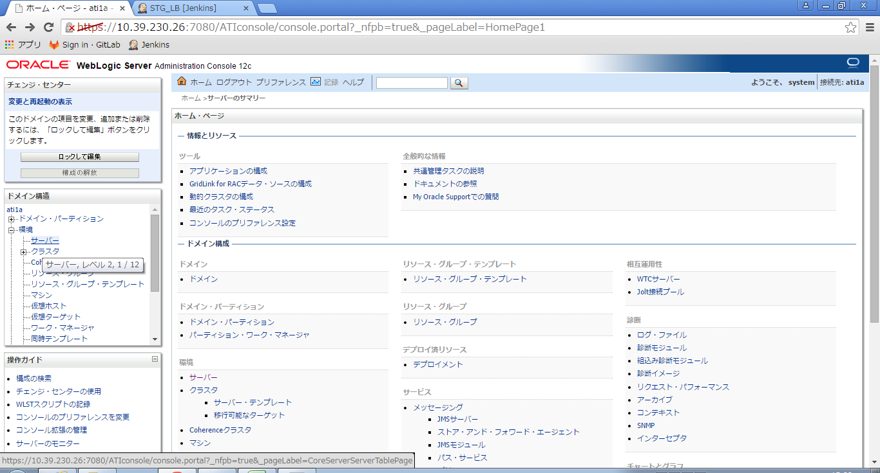
 |  | 【ホーム・ページ画面】
 |  |  |  |  |  |  |  |  |  | ・【ホーム・ページ画面】に遷移することを確認する。 |  |  |  |  |  |  | □

 |  |  |  |  |  |  |  |  |  | ・「ドメイン構造」-「環境」の左の [+] をクリックして展開し、「サーバー」を選択する。 |  |  |  |  |  |  | □

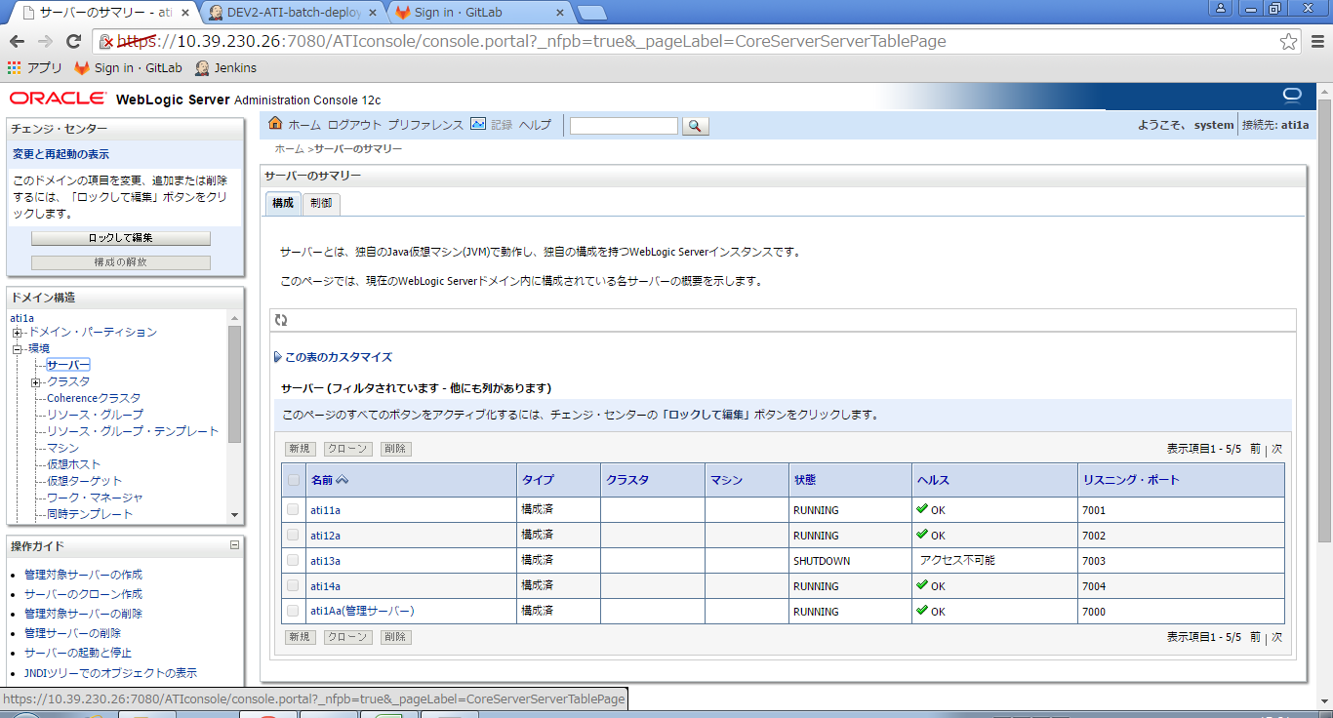
 |  | 【サーバーのサマリー画面】
 |  |  |  |  |  |  |  |  |  | ・【サーバーのサマリー画面】に遷移することを確認する。 |  |  |  |  |  |  | □

 |  |  |  |  |  |  |  |  |  | ・確認対象の環境のステータスを確認する。 |  |  |  |  |  |  | □

